男上衣
No. | 驳头类型 | 驳宽(cm) | 纽扣数 | 里布结构 | 版型号 | 图片
1 | 平驳头 | 7.8 | 2 | 全里 | 1KN001 | 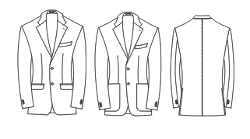
2 | 平驳头 | 6 | 2 | 全里 | 1KN002
3 | 平驳头 | 7.8 | 2 | 半里 | 1KN003
4 | 戗驳头 | 8.3 | 1 | 全里 | 1KN004 | 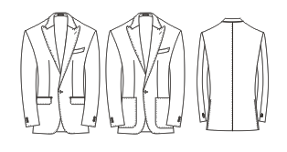
5 | 戗驳头 | 8.3 | 2 | 全里 | 1KN005 | 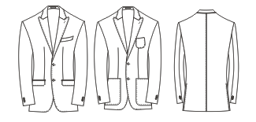
6 | 戗驳头 | 9.5 | 2 | 全里 | 1KN006
7 | 平驳头 | 7.8 | 2.5 | 全里 | 1KN007 | 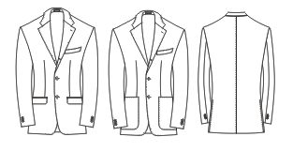
8 | 戗驳头 | 9.5 | 2.5 | 全里 | 1KN008 | 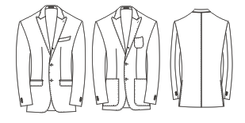
9 | 戗驳头 | 9.5 | 1 | 全里 | 1KN009 | 
10 | 戗驳头 | 11 | 6扣2 | 全里 | 1KN010 | 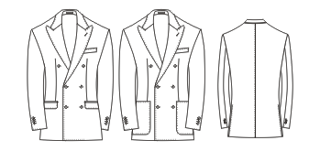
11 | 平驳头 | 7.8 | 2 | 无里 | 1KN014
12 | 戗驳头 | 9.5 | 2 | 半里 | 1KN015
13 | 戗驳头 | 9.5 | 2 | 无里 | 1KN016 | 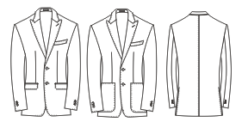
14 | 戗驳头 | 11 | 6扣2 | 半里 | 1KN017
15 | 平驳头 | 9 | 2 | 全里 | 1KN018
16 | 平驳头 | 9 | 2 | 半里 | 1KN019
17 | 平驳头 | 9 | 2.5 | 全里 | 1KN020
18 | 平驳头 | 9 | 2.5 | 半里 | 1KN021
19 | 戗驳头 | 11 | 2 | 全里 | 1KN022
20 | 平驳头 | 6 | 2 | 半里 | 1KN023
21 | 戗驳头 | 11 | 2 | 半里 | 1KN024
22 | 平驳头 | 9 | 2 | 无里 | 1KN027
23 | 青果领 | 7.5 | 1 | 全里 | 1KN028
24 | 青果领 | 4.5 | 1 | 全里 | 1KN029 | 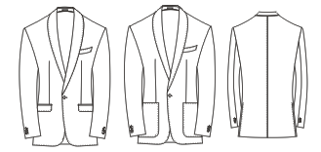
25 | 戗驳头 | 10 | 2 | 全里 | 1KN030 | 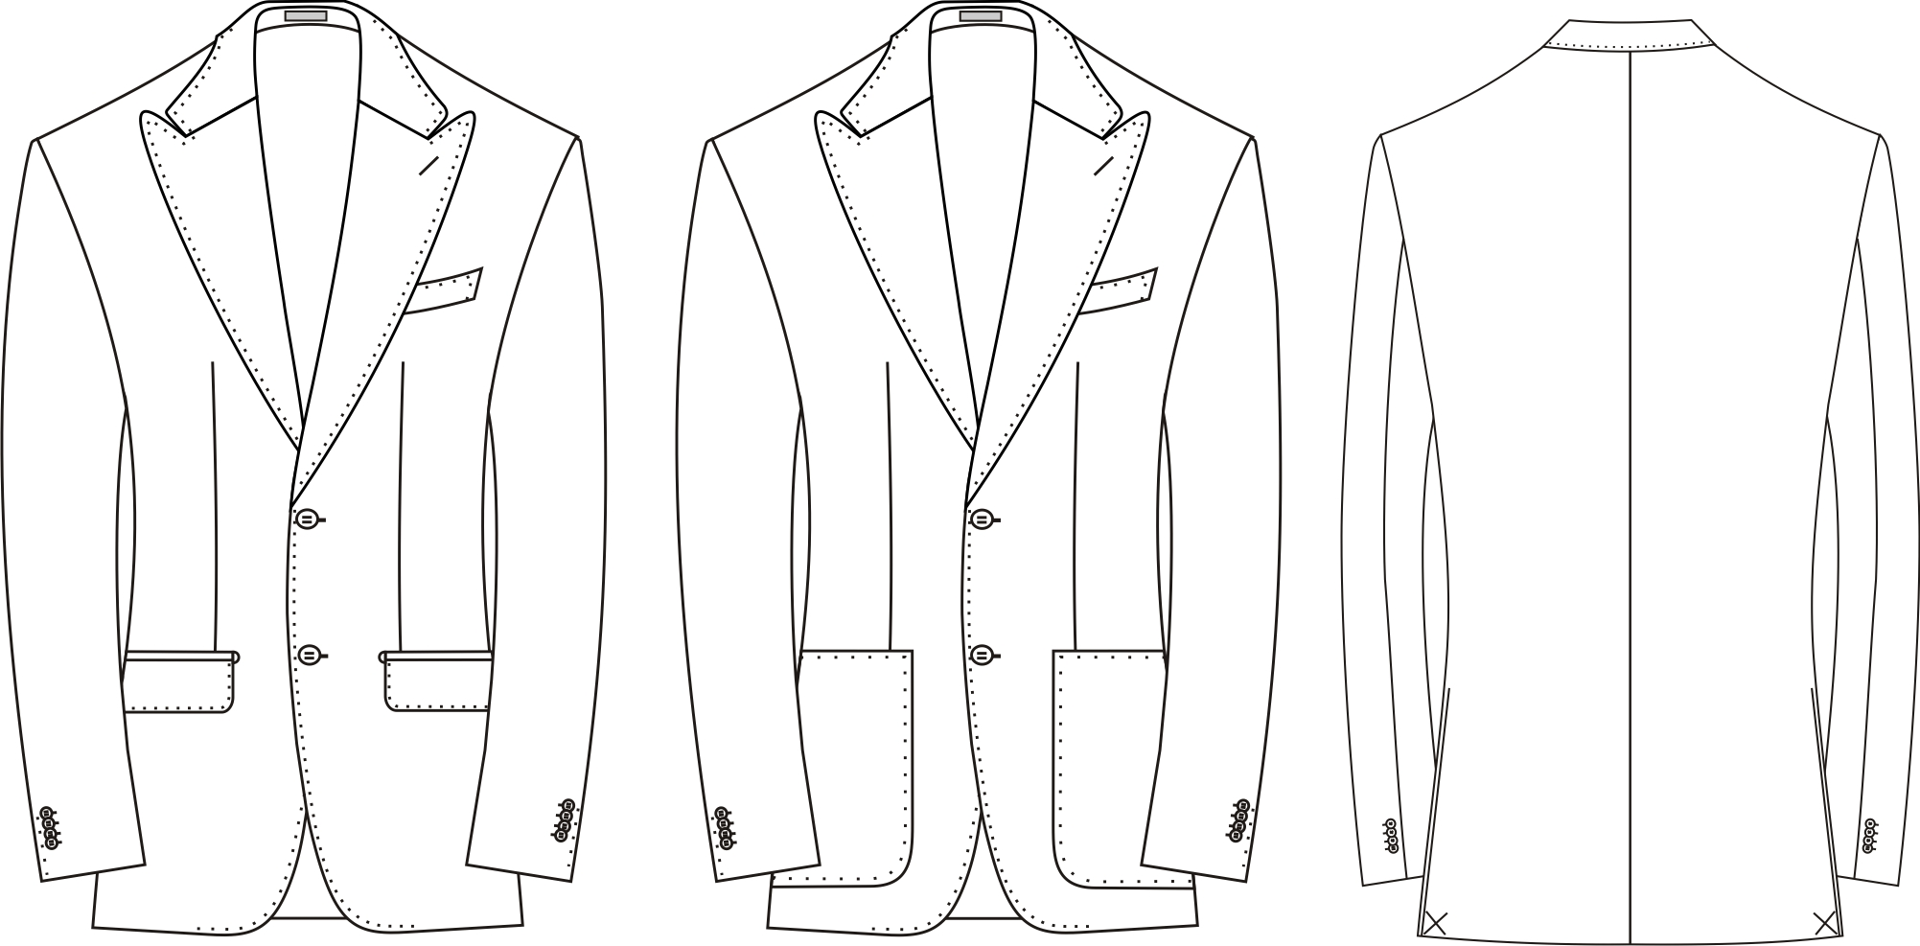
26 | 戗驳头 | 11 | 2 | 无里 | 1KN032 | 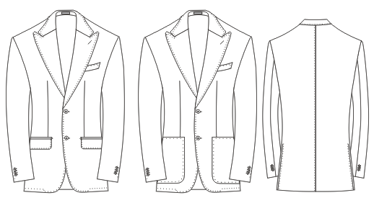
27 | 戗驳头 | 11 | 4 | 全里 | 1KN036 | 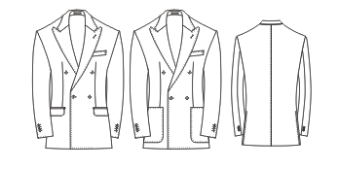
28 | 平驳头 | 7.8 | 2 | 全里 | 1KN038 | 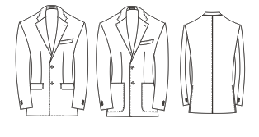
29 | 平驳头 | 10.5 | 2 | 全里 | 1KN039
30 | 戗驳头 | 8 | 4扣2 | 全里 | 1KN050 | 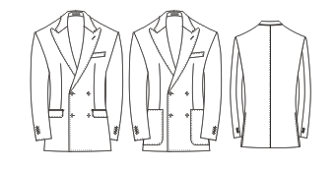
31 | 戗驳头 | 9 | 6扣 2 | 全里 | 1KN051
32 | 平驳头 | 7.8 | 2扣 (下摆稍直角) | 全里 | 1KN052
33 | 戗驳头 | 8.3 | 1扣 | 半里 | 1KN053
34 | 青果领 | 7.8 | 4扣2 | 全里 | 1KN056 | 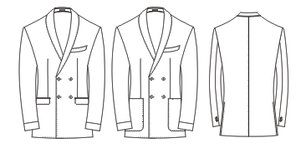
35 | 平驳头 | 7.8 | 3扣 | 全里 | 1KN057 | 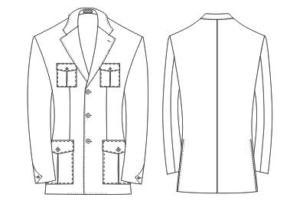
36 | 平驳头 | 10.5 | 2扣 | 全里 | 1KN058 | 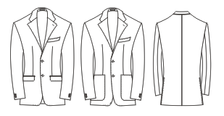
37 | 戗驳头 | 11 | 燕尾服 | 全里 | 1KN059
38 | 戗驳头 | 7 | 2扣 | 全里 | 1KN061
39 | 戗驳头 | 12.5 | 6扣2 | 全里 | 1KN063
40 | 戗驳头 | 13.5 | 6扣2 | 全里 | 1KN064 | 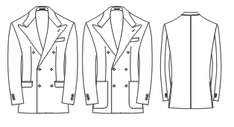
41 | 平驳头 | 9 | 6扣3 | 全里 | 1KN065 | 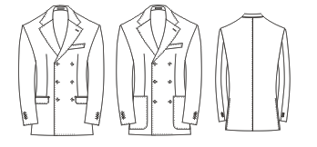
42 | 平驳头 | 8.5 | 2 | 全里 | 1KN067 | 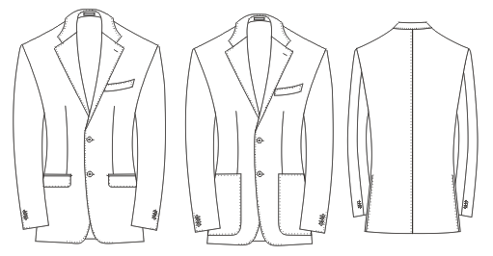
43 | 平驳头 | 7.8 | 3 | 全里 | 1KN068 | 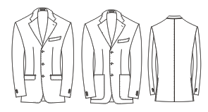
44 | 平驳头 | 10.5 | 2 | 半里 | 1KN072
45 | 戗驳头 | 7.3 | 2 | 全里 | 1KN073 | 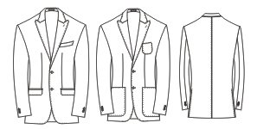
46 | 平驳头 | 7 | 2 | 全里 | 1KN075 | 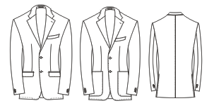
47 | 戗驳头 | 8.3 | 3 | 全里 | 1KN076 | 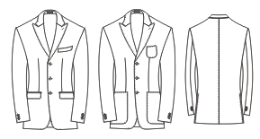
48 | 戗驳头 | 6 | 2 | 全里 | 1KN077 | 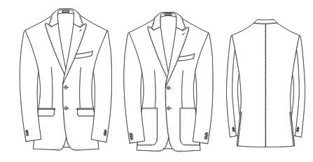
49 | 平驳头 | 8 | 6扣2 | 全里 | 1KN082 | 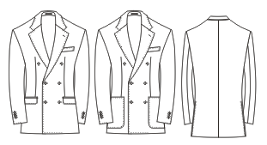
50 | 平驳头 | 7.8 | 2 | 全里 | 1KN083
51 | 青果领 | 7 | 1扣（对扣） | 全里 | 1KN084 | 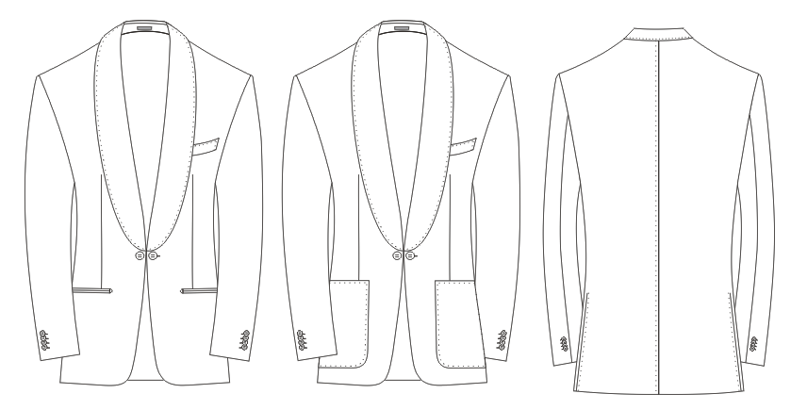
52 | 平驳头 | 7.8 | 1 | 全里 | 1KN085 | 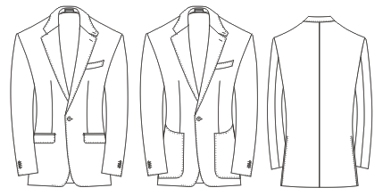
53 | 平驳头 | 8.5 | 2 | 全里 | 1KN086 | 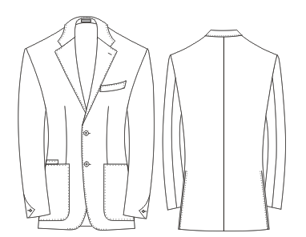
54 | 戗驳头 | 11 | 2 | 全里 | 1KN087 | 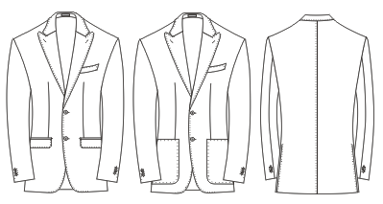
55 | 戗驳头 | 11 | 4扣2 | 全里 | 1KN088 | 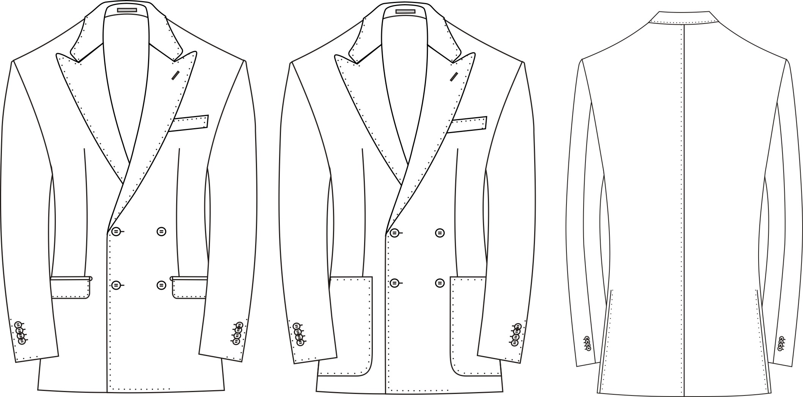
56 | 平驳头 | 7 | 2 | 半里 | 1KN089
57 | 戗驳头 | 7 | 6扣2 | 全里 | 1KN090
58 | 戗驳头 | 8.3 | 1 | 无里 | 1KN091
59 | 平驳头 | 6 | 2 | 无里 | 1KN092
60 | 平驳头 | 9 | 3 | 全里 | 1KN093 | 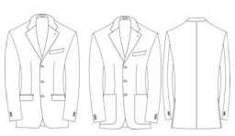
61 | 立领 |  | 5 | 全里 | 1KN095 | 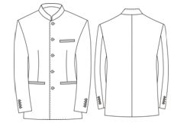
62 | 戗驳头 | 11 | 双排六扣二 | 无里 | 1KN096 | 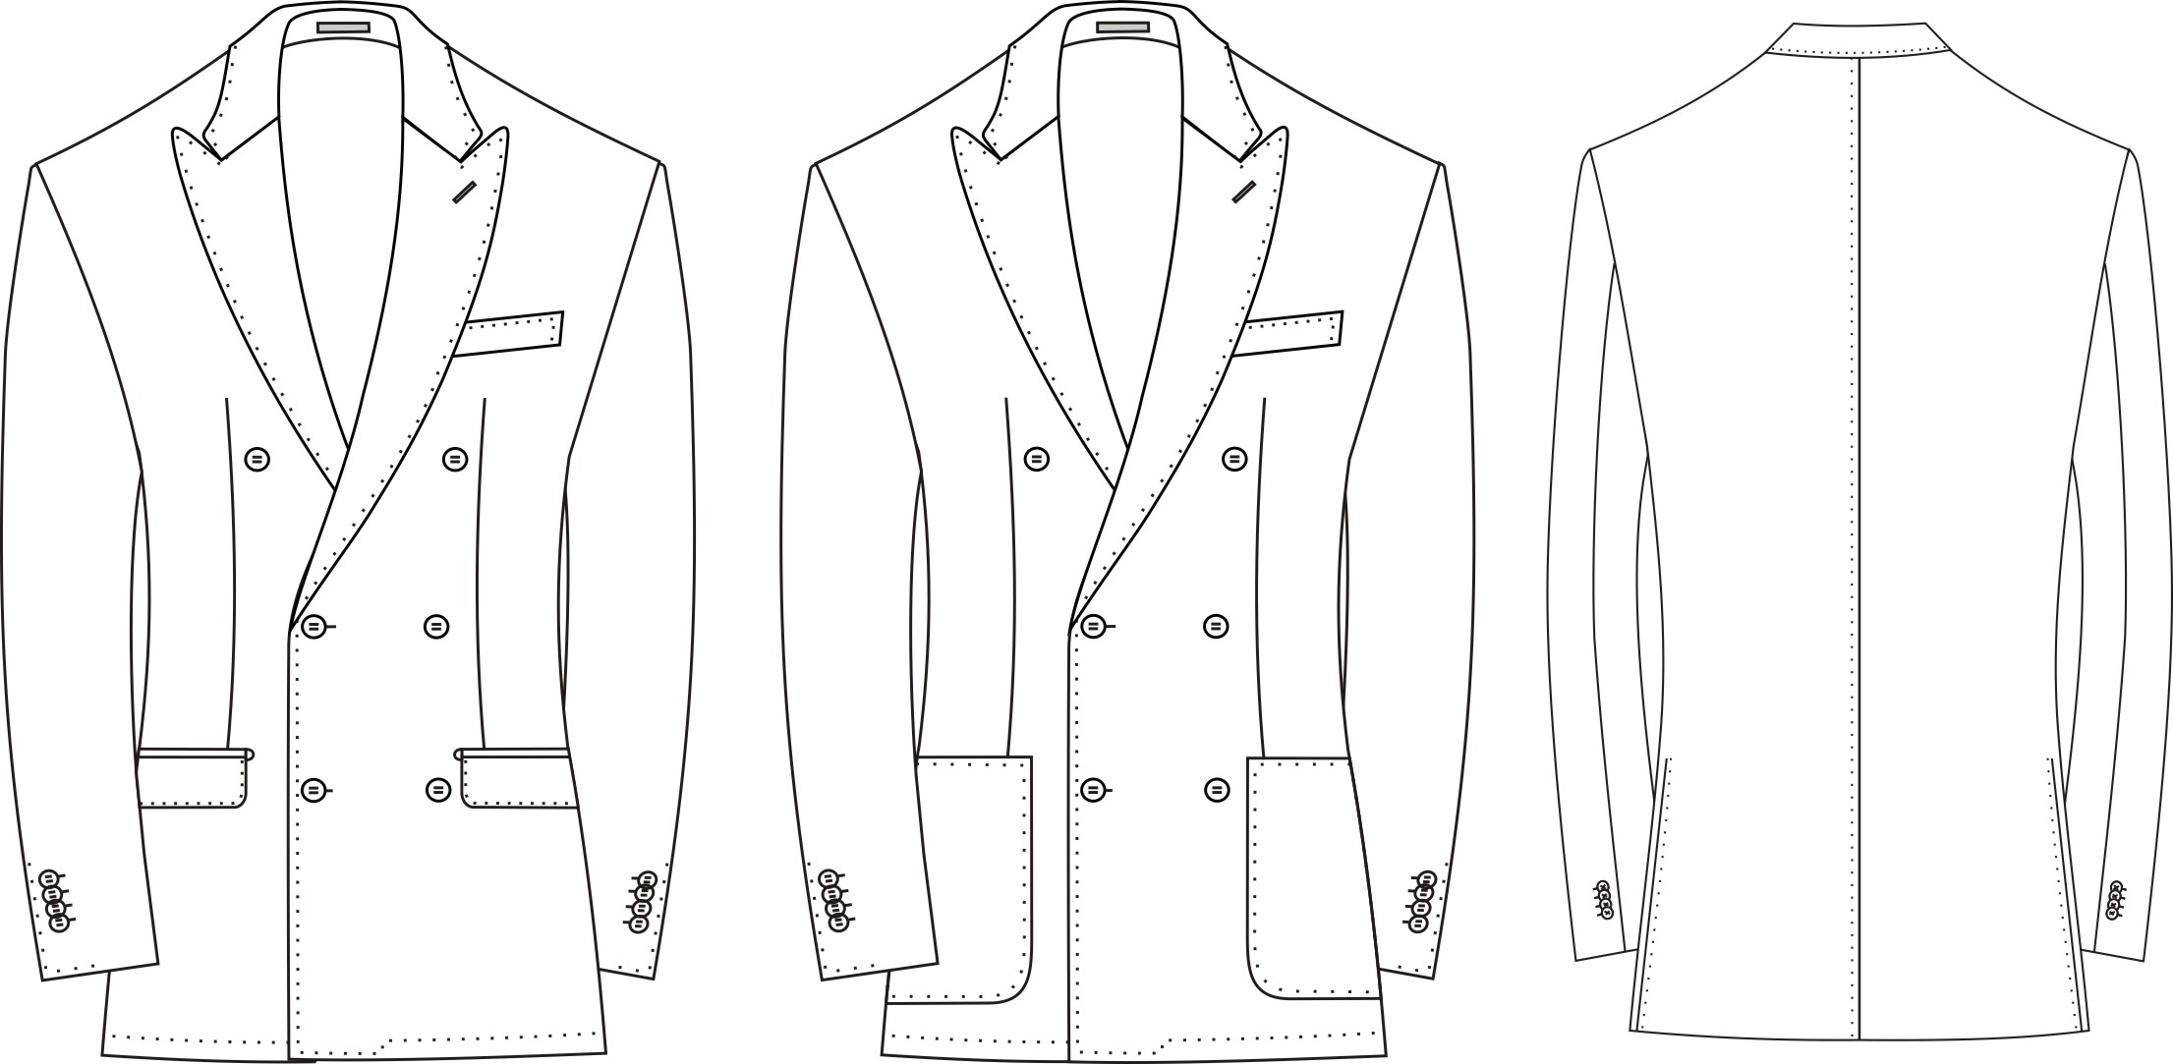
63 | 平驳头 | 8 | 二扣一 | 半里 | 1KN097 | 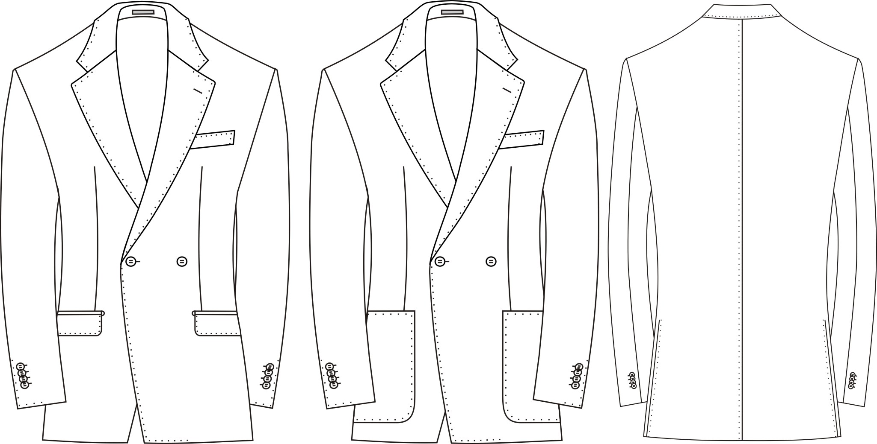
64 | 戗驳头 | 9 | 双排六扣二 | 半里 | 1KN098 | 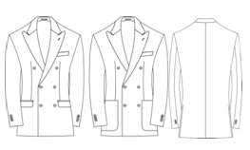
65 | 戗驳头 | 7 | 二扣 | 半里 | 1KN099 | 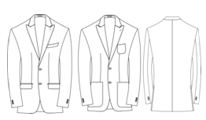
66 | 戗驳头 | 8 | 双排4扣2 | 半里 | 1KN100 | 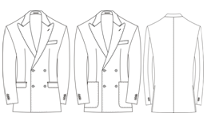
67 | 青果领 | 5 | 二扣一 | 全里 | 1KN101 | 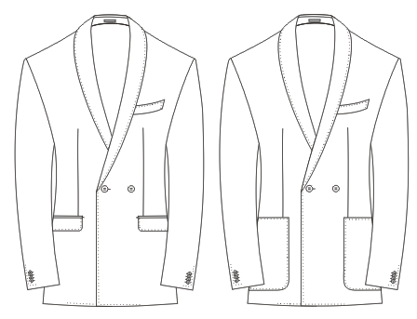
68 | 平驳头 | 7 | 二扣 | 无里 | 1KN103
69 | 平驳头 | 11 | 二扣 | 全里 | 1KN105
70 | 平驳头 | 11 | 二扣 | 半里 | 1KN106
71 | 平驳头 | 11 | 三扣二 | 无里 | 1KN107 | 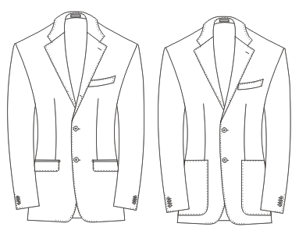
72 | 戗驳头 | 9.5 | 六扣一 | 无里 | 1KN109 | 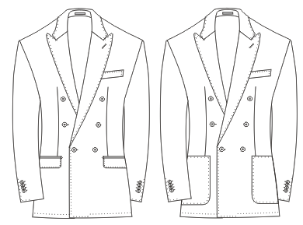
73

男马甲
序号 | 纽扣数 | 领子要求 | 驳宽 | 口袋数 | 版号 | 工艺图
1 | 单排五粒扣 | 无领 | 无 | 两口袋 | 5KN011 | 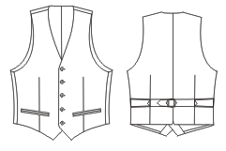
2 | 双排六粒扣 | 无领 | 无 | 两口袋 | 5KN012 | 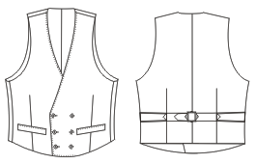
3 | 双排六粒扣 | 有领 | 7.5 | 两口袋 | 5KN013 | 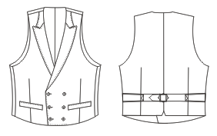
4 | 单排六粒扣 | 有领 | 4.8 | 两口袋 | 5KN033 | 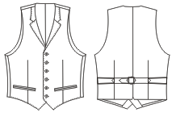
5 | 双排六粒扣 | 有领 | 5.5 | 两口袋 | 5KN034 | 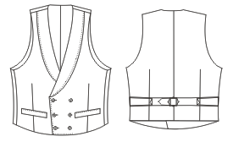
6 | 双排6扣3 | 有领 | 7 | 两口袋 | 5KN037 | 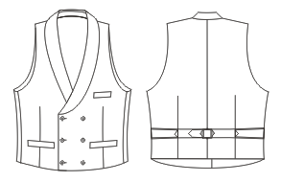
7 | 单排四粒扣 | 无领 | 无 | 两口袋 | 5KN054 | 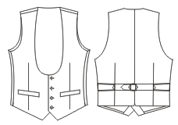
8 | 双排六粒扣 | 有领 | 7.5 | 两口袋 | 5KN074 | 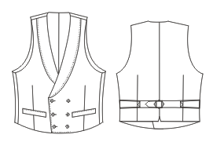
9 | 单排五粒扣 | 有领 | 8.5 | 两口袋 一手巾袋 | 5KN094 | 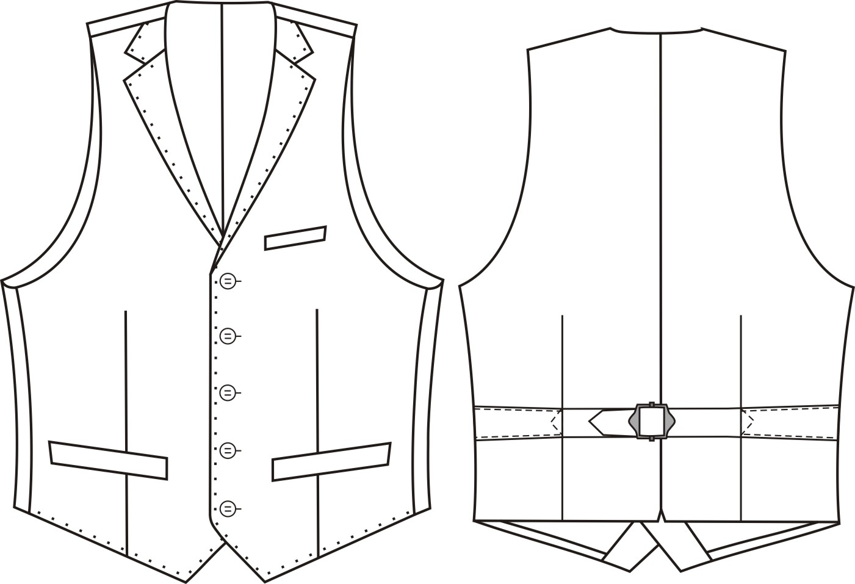
10 | 单排四粒扣 | 有领 | 7 | 两口袋 一手巾袋 | 5KN102 | 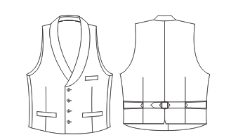
11 | 单排五粒扣 | 有领 | 6.3 | 两口袋 | 5KN110 | 

男大衣
序号 | 纽扣数 | 领子 | 驳宽 | 里布结构 | 版号 | 工艺图
1 | 双排六扣二 | 戗驳领 | 10.8 | 全里 | 4KN041 | 
2 | 2.5 | 平驳领 | 10 | 全里 | 4KN042 | 
3 | 2.5 | 戗驳头 | 11 | 全里 | 4KN043 | 
4 | 双排六扣二 | 戗驳头 | 12.5 | 全里 | 4KN044 | 
5 | 八扣四 | 翻领 |  | 全里 | 4KN045 | 
6 | 双排六扣二 | 戗驳头 | 10.8 | 无里 | 4KN046 | 
7 | 二扣半 | 戗驳头 | 10.5 | 全里 | 4KN047 | 
8 | 三扣 | 平驳头 | 9.5 | 全里 | 4KN048 | 
9 | 八扣四 | 翻领 | 无 | 全里 | 4KN049 | 
10 | 一明扣三暗扣 | 翻领 | 无 | 全里 | 4KN069 | 
11 | 二扣半 | 戗驳头 | 8.5 | 全里 | 4KN070 | 
12 | 二扣半 | 平驳头 | 7 | 全里 | 4KN071 | 
13 | 三扣 | 平驳头 | 8 | 全里 | 4KN079 | 
14 | 二扣半 | 戗驳头 | 10 | 全里 | 4KN080 | 
15 | 双排六扣二 | 戗驳头 | 8.5 | 全里 | 4KN081

男裤
序号 | 前折 | 口袋 | 裤腰样式 | 脚口 | 版号 | 工艺图 | 备注
1 | 无褶 | 斜插/直插 | 裤袢/腰袢 | 平撬/反撬/不撬 | 6KN025 |  | 修身翘臀版
2 | 单褶 | 斜插/直插 | 裤袢/腰袢 | 平撬/反撬/不撬 | 6KN026 |  | 修身单褶版
3 | 无褶 | 斜插/直插 | 裤袢/腰袢 | 平撬/反撬/不撬 | 6KN031 |  | 商务版
4 | 单褶 | 斜插/直插 | 裤袢/腰袢 | 平撬/反撬/不撬 | 6KN035 |  | 商务单褶版
5 | 无褶 | 牛仔袋 | 裤袢/腰袢 | 平撬/反撬/不撬 | 6KN055 |  | 修身牛仔袋
6 | 无褶 (短裤) | 斜插/直插 | 裤袢/腰袢 | 平撬/反撬/不撬 | 6KN060 |  | 修身短裤
7 | 无褶 | 斜插/直插 | 裤袢/腰袢 | 平撬/反撬/不撬 | 6KN062 |  | 修身平臀版
8 | 双褶 | 斜插/直插 | 裤袢/腰袢 | 平撬/反撬/不撬 | 6KN111 | 

女上衣
序号 | 纽扣数 | 领子 | 驳宽 | 里布结构 | 版号 | 工艺图
1 | 二扣 | 平驳头 | 8 | 全里 | 1KN500 | 
2 | 二扣 | 戗驳头 | 11 | 全里 | 1KN501 | 
3 | 二扣 | 戗驳头 | 8.3 | 全里 | 1KN502 | 
4 | 单排一扣 | 青果领 | 8.3 | 全里 | 1KN503 | 
5 | 双排二扣一 | 青果领 | 7.5 | 全里 | 1KN504 | 
6 | 双排六扣二 | 戗驳头 | 11.5 | 全里 | 1KN505 | 
7 | 双排二扣一 | 平驳头 | 8 | 全里 | 1KN506 | 
8 | 二扣 | 平驳头 | 7 | 全里 | 1KN510 | 
9 | 二扣一 | 平驳头 | 7.5 | 半里 | 1KN511 | 
10 | 二扣 | 平驳头 | 7 | 半里 | 1KN512 | 
12 | 双排六扣一 | 戗驳头 | 8.5 | 半里 | 1KN514 | 
13 | 双排四扣二 | 戗驳头 | 11.5 | 全里 | 1KN515 | 
14 | 一扣 | 平驳头 | 8 | 全里 | 1KN518 | 
15 | 双排六扣二 | 戗驳头 | 11.5 | 全里 | 1KN519 | 
16 | 一扣 | 平驳头 | 6 | 全里 | 1KN520 | 

女下装
序号 | 前折 | 口袋 | 裤腰样式 | 脚口 | 版号 | 工艺图
1 | 无褶 | 斜插 | 无 | 平撬/反撬/不撬 | 6GW003 （小脚裤） | 
2 | 无褶 | 斜插 | 无 | 平撬/不撬 | 6GW004 （喇叭裤） | 
3 | 无褶 | 牛仔袋 | 裤袢 | 平撬/反撬/不撬 | 6KN508 （6GW003 牛仔袋） | 
4 | 无褶 | 直插袋 | 裤袢 | 平撬/不撬 | 6KN509 （阔腿裤） | 
5 | 单褶 | 双省 | 后中开叉 | 无 | 0303MOD | 

女大衣
序号 | 纽扣数 | 领子 | 驳宽 | 里布结构 | 版号 | 工艺图
1 | 单排二扣 | 平驳领 | 10 | 全里 | 4KN507 | 
2
3
4

女马甲
序号 | 纽扣数 | 领子要求 | 驳宽 | 口袋数 | 版号 | 工艺图
1 | 双排六粒扣 | 戗驳头 | 6cm | 两口袋 | 5KN513 | 
2 | 双排六粒扣 | 无领 | 无 | 两口袋 | 5KN516 | 
3 | 五粒扣 | 无领 | 无 | 两口袋 | 5KN517 | 

